Sheet1
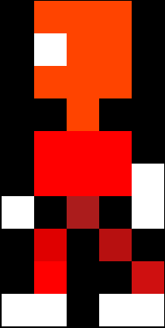
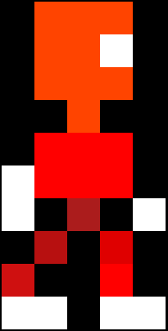
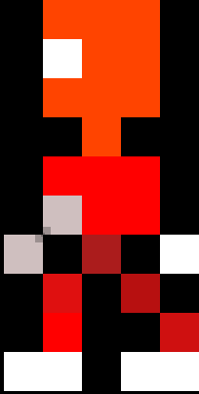
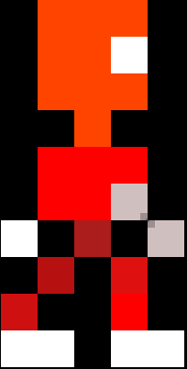
 | 0 | 1 | 2 | 3 | 4 |  | 0 | 1 | 2 | 3 | 4 |  | 0 | 1 | 2 | 3 | 4 |  | 0 | 1 | 2 | 3 | 4 |  | 0 | 1 | 2 | 3 | 4 |  | 0 | 1 | 2 | 3 | 4
0 | x | O | O | O | x | 0 | x | O | O | O | x | 0 | x | O | O | O | x | 0 | x | O | O | O | x | 0 | x | O | O | O | x | 0 | x | O | O | O | x | x | Black
1 | x | W | O | O | x | 1 | x | W | O | O | x | 1 | x | W | O | O | x | 1 | x | O | O | W | x | 1 | x | O | O | W | x | 1 | x | O | O | W | x | B | Blue
2 | x | O | O | O | x | 2 | x | O | O | O | x | 2 | x | O | O | O | x | 2 | x | O | O | O | x | 2 | x | O | O | O | x | 2 | x | O | O | O | x | O | Orange
3 | x | x | O | x | x | 3 | x | x | O | x | x | 3 | x | x | O | x | x | 3 | x | x | O | x | x | 3 | x | x | O | x | x | 3 | x | x | O | x | x | W | White
4 | x | R | R | R | x | 4 | x | R | R | R | x | 4 | x | R | R | R | x | 4 | x | R | R | R | x | 4 | x | R | R | R | x | 4 | x | R | R | R | x | P | Pink
5 | x | R | W | R | x | 5 | x | W | R | R | x | 5 | x | R | R | R | W | 5 | x | R | W | R | x | 5 | W | R | R | R | x | 5 | x | R | R | W | x | R | Red
6 | x | R | W | R | x | 6 | W | x | R | x | W | 6 | W | x | R | x | W | 6 | x | R | W | R | x | 6 | W | x | R | x | W | 6 | W | x | R | x | W | g | Grey
7 | x | x | R | x | x | 7 | x | R | x | R | x | 7 | x | R | x | R | x | 7 | x | x | R | x | x | 7 | x | R | x | R | x | 7 | x | R | x | R | x | Y | Yellow
8 | x | x | R | x | x | 8 | x | R | x | x | R | 8 | x | R | x | x | R | 8 | x | x | R | x | x | 8 | R | x | x | R | x | 8 | R | x | x | R | x | V | Violet (Purple)
9 | x | W | W | x | x | 9 | W | W | x | W | W | 9 | W | W | x | W | W | 9 | x | x | W | W | x | 9 | W | W | x | W | W | 9 | W | W | x | W | W | G | Green
10 | x | x | x | x | x | 10 | x | x | x | x | x | 10 | x | x | x | x | x | 10 | x | x | x | x | x | 10 | x | x | x | x | x | 10 | x | x | x | x | x





 | 0 | 1 | 2 | 3 | 4 |  | 0 | 1 | 2 | 3 | 4 |  | 0 | 1 | 2 | 3 | 4 |  | 0 | 1 | 2 | 3 | 4 |  | 0 | 1 | 2 | 3 | 4 |  | 0 | 1 | 2 | 3 | 4
0 | x | O | O | O | x | 0 | x | O | O | O | x | 0 | x | O | O | O | x | 0 | x | O | O | O | x | 0 | x | O | O | O | x | 0 | x | O | O | O | x
1 | x | W | O | W | x | 1 | x | W | O | W | x | 1 | x | W | O | W | x | 1 | x | O | O | O | x | 1 | x | O | O | O | x | 1 | x | O | O | O | x
2 | x | O | W | O | x | 2 | x | O | W | O | x | 2 | x | O | W | O | x | 2 | x | O | O | O | x | 2 | x | O | O | O | x | 2 | x | O | O | O | x
3 | x | x | O | x | x | 3 | x | x | O | x | x | 3 | x | x | O | x | x | 3 | x | x | O | x | x | 3 | x | x | O | x | x | 3 | x | x | O | x | x
4 | R | R | R | R | R | 4 | W | R | R | R | R | 4 | R | R | R | R | W | 4 | R | R | R | R | R | 4 | W | R | R | R | R | 4 | R | R | R | R | W
5 | W | R | R | R | W | 5 | W | R | R | R | W | 5 | W | R | R | R | W | 5 | W | R | R | R | W | 5 | W | R | R | R | W | 5 | W | R | R | R | W
6 | W | R | R | R | W | 6 | x | R | R | R | W | 6 | W | R | R | R | x | 6 | W | R | R | R | W | 6 | x | R | R | R | W | 6 | W | R | R | R | x
7 | x | R | x | R | x | 7 | x | R | x | R | x | 7 | x | R | x | R | x | 7 | x | R | x | R | x | 7 | x | R | x | R | x | 7 | x | R | x | R | x
8 | x | R | x | R | x | 8 | x | R | x | W | W | 8 | W | W | x | R | x | 8 | x | R | x | R | x | 8 | x | R | x | W | W | 8 | W | W | x | R | x
9 | W | W | x | W | W | 9 | x | R | x | x | x | 9 | x | x | x | R | x | 9 | W | W | x | W | W | 9 | x | R | x | x | x | 9 | x | x | x | R | x
10 | x | x | x | x | x | 10 | W | W | x | x | x | 10 | x | x | x | W | W | 10 | x | x | x | x | x | 10 | W | W | x | x | x | 10 | x | x | x | W | W

